关系图
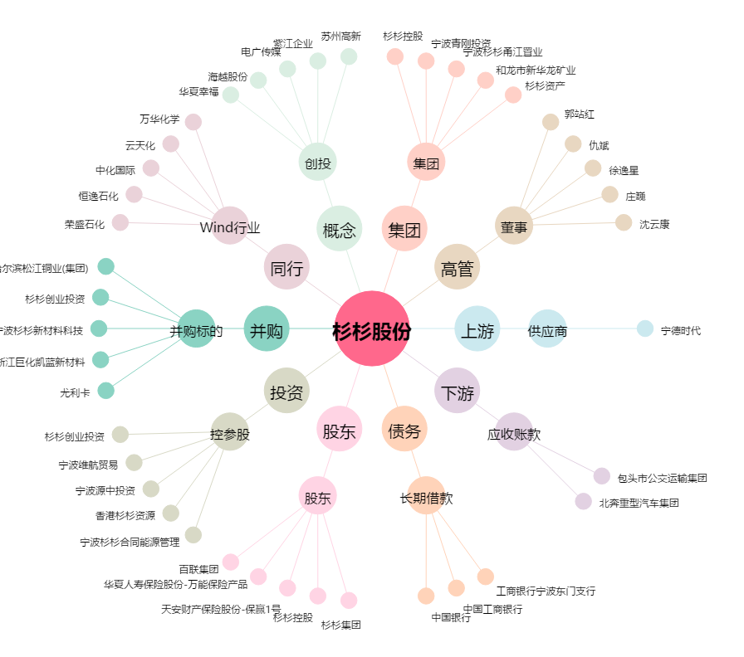
杉杉股份[600884.SH] - 关系概览图

